cđ 2 cánh
CƠ SỞ SẢN XUẤT NHÔM KÍNH TÊN DOANH NGHIỆP
Đ/C : Số nhà 123, Tên đường, Xã Phường, Quận Huyện, Tỉnh Thành - SĐT : 0981131808
DỰ ÁN : DEMO
CHỦ ĐẦU TƯ : TÊN KHÁCH HÀNG
HỒ SƠ LẮP RÁP CỬA NHÔM KÍNH - SỐ HIỆU [2]
Tên cửa |  |  | 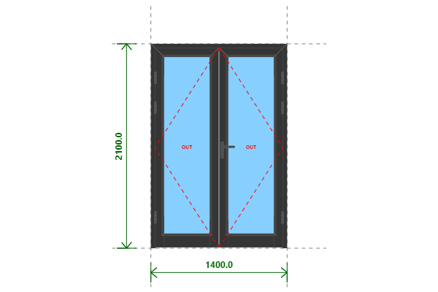
CĐ 2 CÁNH
Kích thước
1400x2100 (mm)
Số lượng
1 BỘ
Hệ nhôm
PMI hệ 45
Phụ kiện

THỐNG KÊ THANH NHÔM - NHỰA
STT | Mã hiệu | Tên cây nhôm |  | Dài(mm) | Cắt 2 đầu | Số lượng | TL(kg) | Kiểm
1 | PE450520 | Khung bao cửa đi mở quay |  | 1400 | /===\ | 1 | 1.69
2 | PE450520 | Khung bao cửa đi mở quay |  | 2100 | |===\ | 2 | 5.08
3 | PE452320 | Cánh cửa đi mở quay ngoài |  | 655 | /===\ | 2 | 2.01
4 | PE452320 | Cánh cửa đi mở quay ngoài |  | 2049 | |===\ | 4 | 12.56
5 | PE452420 | Cánh cửa đi ngang dưới (bản to) |  | 523 | |===| | 2 | 2.38
6 | GE020212 | Nẹp cánh |  | 1857 | /===\ | 4 | 2.08
7 | GE020212 | Nẹp cánh |  | 513 | /===\ | 2 | 0.29
8 | GE021312 | Nẹp gài chân |  | 513 | /===\ | 2 | 0.21
9 | PE450313 | Đố động cửa đi mở quay |  | 2013 | |===| | 1 | 1.84
 |  | Tổng cộng : |  |  |  |  | 28.14
THỐNG KÊ KÍNH
STT | Mã hiệu | Loại kính |  | Rộng(mm) | Cao(mm) | Số lượng | DT(m2) | Kiểm
1 | CL6 | Kính trắng CL 6ly |  | 505 | 1849 | 2 | 1.87
 |  | Tổng cộng : |  |  |  |  | 1.87
THỐNG KÊ PHỤ KIỆN CHÍNH
STT | Nhãn hiệu | Tên phụ kiện |  |  | ĐVT | Mã hiệu | Số lượng | Kiểm
1 |  | Ke tăng cứng |  |  | cái |  | 18
2 |  | Ke ép góc 36 (KB CĐ PMI45) |  |  | cái |  | 2
3 |  | Ke ép góc 36 (Cánh CĐ PMI45) |  |  | cái |  | 4
4 |  | Tay nắm gạt đa điểm cửa đi |  |  | cặp |  | 1
5 |  | Miệng khóa |  |  | cái |  | 1
6 |  | Thân khóa đa điểm |  |  | cái |  | 1
7 |  | Lõi khóa 2 đầu chìa |  |  | cái |  | 1
8 |  | Đầu khóa biên thấp |  |  | cái |  | 2
9 |  | Vấu hãm 2-4 cánh |  |  | cái |  | 2
10 |  | Chốt rút dài 220 |  |  | cái |  | 1
11 |  | Chốt rút dài 500 |  |  | cái |  | 1
12 |  | Đệm chốt |  |  | cái |  | 1
13 |  | Hố chốt |  |  | cái |  | 1
14 |  | Bản lề lá 4D (khung và cánh) |  |  | cái |  | 6
THỐNG KÊ VẬT TƯ PHỤ
STT | Nhãn hiệu | Tên Vật Tư |  |  | ĐVT | Mã hiệu | Số lượng | Kiểm
1 |  | Nắp bịt đố động cửa đi (các loại) |  |  | cái |  | 1
2 |  | VTP Cửa đi mở quay 2 cánh (gioăng - nêm - keo - vít) |  |  | m2 |  | 2.67

